Directives d'envoi
Directives d’envoi
Nouveauté ! Déposez votre demande par Mon dossier CALQ
 | Accédez à : | Mon dossier CALQ
Étape 1 : Créer la demande
 |  |  | Quelques consignes pour créer une Nouvelle demande : Profil : Choisir votre profil Catégorie : Soutien à la mission Discipline : Choisir la discipline faisant l'objet de la demande Type d'aide : Choisir le type d'aide faisant l'objet de la demande
Étape 2 : Décrire le projet
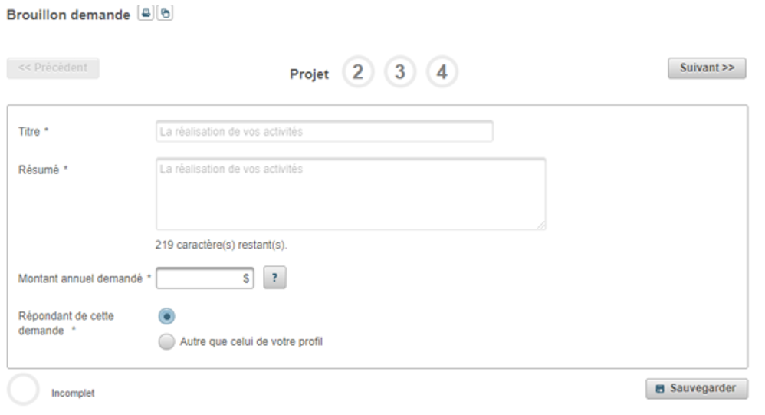 |  |  | Quelques consignes pour remplir la section Projet : Titre : Le titre est prérempli. Résumé : Le résumé est prérempli. Montant annuel demandé : Inscrire le montant pour une année de soutien.

Étape 3 : Déposer les documents requis
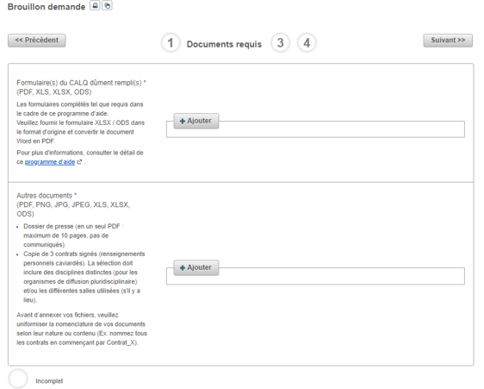 |  |  | Quelques consignes pour déposer les documents dans la section Documents requis Section 1 : Formulaire(s) - Le fichier Excel ou Libre Office doit être déposé dans le format original. - Le fichier Word doit être déposé en format PDF. Section 2 : Autres documents - Déposer SEULEMENT les documents qui sont énumérés.

Étape 4 : Déposer le matériel d’appui
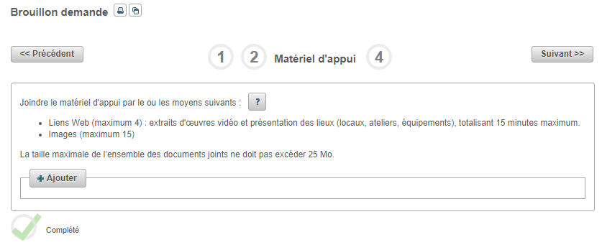 |  |  | Quelques consignes pour déposer le matériel d'appui Pour les liens Web, assurez-vous de transmettre des liens dont le mot de passe ne périme pas, et évitez les liens vers des fichiers infonuagiques (iCloud, Google Drive, Dropbox, etc.)
Étape 5 : Transmettre la demande
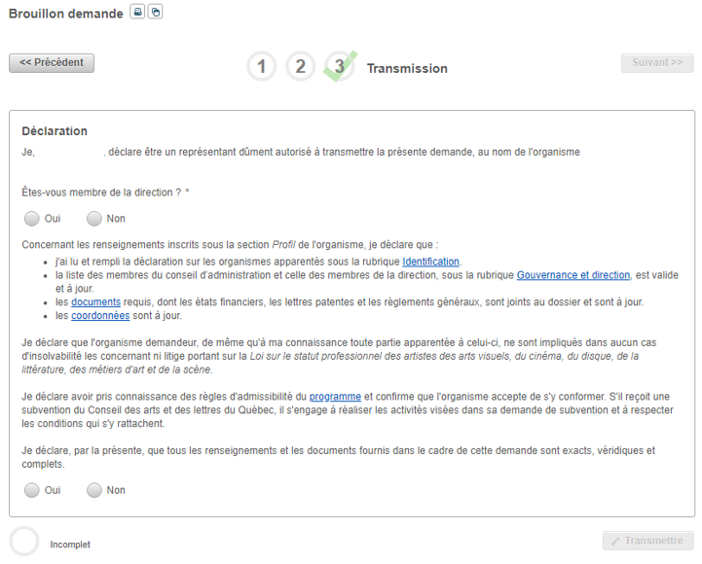

S’il ne vous est pas possible d’utiliser ce mode de transmission, exceptionnellement, le Conseil reçoit le dossier de candidature par WeTransfer (voir instructions ci-dessous).
 | WeTransfer
 | Arts numériques, arts visuels, cinéma-vidéo, métiers d'art, recherche archtecturale, littérature et conte (tous les organismes) |  |  | formulairesddri@calq.gouv.qc.ca
 | Diffuseurs et organismes de services et regroupement afférents, événements, périodiques culturels |  |  | formulairesddri@calq.gouv.qc.ca
 | Arts de la scène et arts multidisciplinaires (tous les organismes sauf les diffuseurs et événements) |  |  | formulairesdocp@calq.gouv.qc.ca

Toutefois, afin d’assurer la protection de vos renseignements confidentiels, il est de votre responsabilité de sécuriser les fichiers envoyés par l’ajout d’un mot de passe.

1. | Remplir et signer le ou les formulaire(s).
2. | Placer tous les fichiers (le formulaire et tous les autres documents requis) à transférer par WeTransfer dans un fichier compressé 7-Zip, protégé par un mot de passe. Si vous ne savez pas comment faire, voici quelques références utiles :
 | télécharger 7-ZIP
 | protéger un fichier ou un dossier ZIP.
 | Utilisateurs de Mac : | télécharger KeKA
3. | Transmettre le fichier compressé par WeTransfer à:

 | Arts numériques, arts visuels, cinéma-vidéo, métiers d'art, recherche archtecturale, littérature et conte (tous les organismes) |  |  | formulairesddri@calq.gouv.qc.ca
 | Diffuseurs et organismes de services et regroupement afférents, événements, périodiques culturels |  |  | formulairesddri@calq.gouv.qc.ca
 | Arts de la scène et arts multidisciplinaires (tous les organismes sauf les diffuseurs et événements) |  |  | formulairesdocp@calq.gouv.qc.ca

4. | Envoyer un message distinct à la même adresse courriel, fournissant le mot de passe requis pour ouvrir le fichier compressé.

Le Conseil des arts et des lettres du Québec confirme que les renseignements confidentiels ainsi recueillis ne sont accessibles qu’aux personnes autorisées à les recevoir au sein de son organisation.

